角色卡
 | 60 | 50 | 50 | 50 | 50 | 50 | 50
阵营 |  |  | 外貌描述 |  |  | 肖像 |  |  | 资源上限 | 特攻列表
中立-善 |  |  |  |  |  |  |  |  | 29 | 职阶 |  | Shielder
 |  |  |  |  |  |  |  |  |  | 灵基 |  | 英灵
令咒 |  |  |  |  |  |  |  |  | 剩余资源 | 阵营 |  | 中立-善
 |  |  |  |  |  |  |  |  | 0 | 特性 |  | 人型 | 龙种
 |  |  |  |  |  |  |  |  |  |  |  | 猛兽 | 0
 |  |  |  |  |  |  |  |  | 花费资源 | 时代 |  | 虚造
 |  |  | 职阶 | Shielder |  |  |  |  | 28 | 隐属
 |  |  | 灵基 | 英灵 |  |  |  |  |  | 性别 |  | 男
 |  |  | 特性 | 人型 | 龙种 |  |  |  | 扩容 | 体型 |  | 通常
 |  |  |  | 猛兽 |  |  |  |  | 6 | 注释
 |  |  | 体型 | 通常 |  |  |  |  |  | 特攻列表不会也不能为其他角色所获取。
 | 等级 | 筋力 | 耐久 | 敏捷 | 魔力 | 幸运 | 宝具 | 属性点数 | RP补正
合计 | 60 | 135 | 135 | 135 | 135 | 135 | 50 | 160 | 5
职阶 |  | 20 | 20 | 0 | 10 | 20 |  | 70
分配 | 60 | 30 | 30 | 50 | 40 | 30 | 50 | 剩余点数 | 基础上限
补正 |  | +85 | +85 | +85 | +85 | +85 |  | -20 | 60
职阶技能 |  |  |  |  |  |  |  |  |  | 宝具
模板 | 已阵守护 |  | 等级 | E(本职) | 扩容 |  | 资源 | 0 |  | 模板 | 恶龙之血凯 |  | 等级 | A | 扩容 |  | 资源 | 5
名称 | 奶龙洗香香~ |  | 类型 | 职介 |  | 回转 | 6 |  |  | 名称 | 大肚皮~ |  | 类型 | 对人 |  | 回转 | 0
 |  |  | 发动时机 | 战斗开始时 |  | 魔力消耗 | 0 | 每次 |  |  |  |  | 发动时机 | 常驻 |  | 魔力消耗 | 25 | 每日
效果 |  给予己方战斗位除自身外的至多[1]名单位单位[保护]。 记录通过[保护]的效果给予自身的惩罚，根据记录的的惩罚，减少至多[10]自身 受到的惩罚。此效果仅会影响受到记录的惩罚。 |  |  |  |  |  |  |  |  | 效果 | 自身常驻获得[特性赋予：龙种] 建卡时，破除自身保有的[对魔力]，因此效果破除技能时自身额外获得[1]点RP； 当自身被选作敌方单位的技能或宝具的效果目标或受到其效果影响时，令此技能或宝具的效果对自身下降[4]级，若因此宝具导致其效果等级降低，但其效果未存在相应模板时使用最低等级生效，若其效果等级降低至不足[E]级则令其无效化，且不会返还发动消耗。 注.若敌方战斗位中的单位知悉自身的[真名]或曾对自身发起成功的[资料分析]，则此宝具对其自阵营单位的技能和宝具产生的效果下降[1]级。 注.若敌方战斗位中的任意单位保有[屠龙]技能，则此宝具暂时失效。

 |  |  |  |  |  |  |  |  |  |  |  |  |  |  |  |  |  |  | 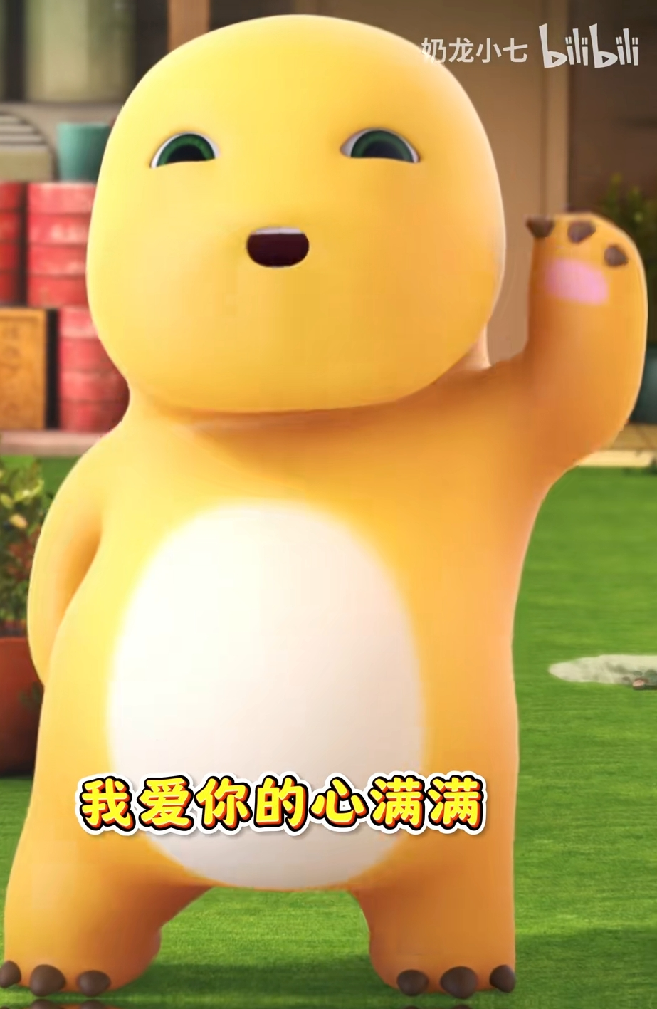
背景 | 我爱洗澡，皮肤好好，哦哦哦~ |  |  |  |  |  |  |  |  | 背景 | 今夜星光闪闪~我爱你的心满满 不只是肚皮厚哦，还有脸皮也很厚哦~

模板 | 兽化 |  | 等级 | EX | 扩容 | 7 | 资源 | 0 |  | 模板 | 斩断死辉之刃 |  | 等级 | A | 扩容 | 2 | 资源 | 5
名称 | 村里头最大的龙~ |  | 类型 | 职阶 |  | 回转 | 0 |  |  | 名称 | 看我大肚肚~ |  | 类型 | 对人 |  | 回转 | 3
 |  |  | 发动时机 | 常驻 |  | 魔力消耗 | 30 | 每日 |  |  |  |  | 发动时机 | 最终工序 |  | 魔力消耗 | 60 | 每次
效果 | 建卡时，给予自身[野兽的逻辑 B]并破除自身持有的[狂化]，以此方式破除[狂化]时，给予自身 [+1]RP点。 持有此技能时，自身始终持有[特性赋予：猛兽]或[特性赋予：魔兽]。 给予自身除[宝具]以外全属性[+50]的常驻补正。 此技能名称同样为[狂化]。 |  |  |  |  |  |  |  |  | 效果 |  [无敌贯通] 给予敌方主力位[-15%]的底限穿透。 若敌方主力位不存在[底限胜率]，额外给予其[-25%]的胜率惩罚。 若敌方主力位不存在[抗性无效]，额外追加一次此宝具带来的胜率惩罚；战斗属性对抗中，己方 每有一项[优势]，额外追加一次此宝具带来的胜率惩罚。

背景 | 我不是废龙哦，我是村里头最大的龙~ |  |  |  |  |  |  |  |  | 背景 | 从天而降，将全身的肉都汇聚到肚皮之上，随后对地面发动一次毁灭性的打击

模板 |  |  | 等级 |  | 扩容 |  | 资源 | 0 |  | 模板 |  |  | 等级 |  | 扩容 |  | 资源 | 0
名称 |  |  | 类型 |  |  | 回转 |  |  |  | 名称 |  |  | 类型 |  |  | 回转
 |  |  | 发动时机 |  |  | 魔力消耗 |  |  |  |  |  |  | 发动时机 |  |  | 魔力消耗 |  | 每次
效果 |  |  |  |  |  |  |  |  |  | 效果

背景 |  |  |  |  |  |  |  |  |  | 背景


保有技能 |  |  |  |  |  |  |  |  |  | 礼装
模板 | 维新的英雄 |  | 等级 | A | 扩容 |  | 资源 | 5 |  | 模板 |  |  | 等级 | / | 扩容 |  | 资源
名称 | 双龙共舞 |  | 类型 | 祝福 |  | 回转 | 0 |  |  | 名称 |  |  | 类型 |  |  | 回转
 |  |  | 发动时机 | 常驻 |  | 魔力消耗 | 0 | 每日 |  |  |  |  | 发动时机 |  |  | 魔力消耗
效果 | 己方战斗位无单位持有[神性]特性，且敌方主力位等级高于自身时，给予自身除[宝具]外全属性 [+20]的属性补正。 若自身处于[辅助位]，则己方主力位单位同样受到这个补正的影响。敌方主力位持有[神性]特性 的场合下，此补正翻倍。 |  |  |  |  |  |  |  |  | 效果 | （建卡时，从者无法持有礼装）

背景 | 奶龙与胖胖龙共同跳舞，形成某种奇怪的助力...？ 总之就是跳舞就是了 |  |  |  |  |  |  |  |  | 背景


模板 | 护国的鬼将 |  | 等级 | C | 扩容 | 1 | 资源 | 3 |  | 模板 |  |  | 等级 | / | 扩容 |  | 资源
名称 | 奶龙嘉年华 |  | 类型 | 荣冠 |  | 回转 | 0 |  |  | 名称 |  |  | 类型 |  |  | 回转
 |  |  | 发动时机 | 常驻 |  | 魔力消耗 | 10 | 每日 |  |  |  |  | 发动时机 |  |  | 魔力消耗
效果 | 在战斗中，给予自身除[宝具]外全属性[+15]的属性补正 |  |  |  |  |  |  |  |  | 效果

背景 | 此地为嘉年华，而奶龙经常去逛嘉年华x形成了虽然人生但地很熟的感觉 |  |  |  |  |  |  |  |  | 背景

模板 | 野兽的逻辑 |  | 等级 | B | 扩容 | -4 | 资源 | 4 |  | 模板 |  |  | 等级 | / | 扩容 |  | 资源
名称 | 如野狗一般觅食 |  | 类型 | 天赋 |  | 回转 | 0 |  |  | 名称 |  |  | 类型 |  |  | 回转
 |  |  | 发动时机 | 常驻 |  | 魔力消耗 | 0 | 每日 |  |  |  |  | 发动时机 |  |  | 魔力消耗
效果 | 自身作为[袭击方]参与战斗时，以下效果生效： 1、必须以杀死敌人为目的； 2、自身对他人发起的负面判定，其成功率无法获得补正； 3、若己方最终胜率不为[0%]则自身无法在战斗工序中撤退。 4、己方有能够解放的宝具时，必须进行解放。 此技能不会占用[面向：天赋]，但是会占用建卡时的技能栏位。 |  |  |  |  |  |  |  |  | 效果

背景 | 哇，小七，有烤串儿~ |  |  |  |  |  |  |  |  | 背景

模板 | 无穷的武练 |  | 等级 | B | 扩容 | -4 | 资源 | 4
名称 | 与宙斯艰难的一战 |  | 类型 | 荣冠 |  | 回转 | 0
 |  |  | 发动时机 | 常驻 |  | 魔力消耗 | 5 | 每日
效果 | 在战斗中，给予自身[筋力][耐久][敏捷]三项属性[+15]属性补正，[抗性无效：混乱&恐惧&魅惑]。 此技能等级达到B时，自身不会在参与战斗的回合内因[魔力不足]退场。

背景

